huisaansluitingsfiche
GEM= ordernr= adres= eq= AB-HA-fiche
Huisaansluitingsfiche exploitatie
Ordernummer:
Straat: |  |  |  |  | Huisnr/Volgnr:
Gemeente: |  |  |  |  | Equipmentnr:
Aannemer: |  |  |  | Ploegbaas:
Start datum : |  | uur: |  | Einde datum: |  |  | uur:

Gelegen tussen volgende toegangs- en verbindingsputten: |  |  |  |  |  |  |  | DWA/GEM
Afstand midden stroomafwaartse put tot mof: |  |  |  |  |  |  | m
Diepte aanboring op hoofdriool tov MV op best. riolering: |  |  |  |  |  |  | m
Diepte HA-putje/aansluiting tov MV: |  |  |  |  |  |  | m
Beschrijving liggen HA-putje (doorstreep): |  | berm | voortuin | voortuin | voetpad | fietspad | andere
Materiaal (doorstreep): |  | PVC | gres | PP | PE
Diameterbuis (mm): |  |  |  | Gebruik (doorstreep): |  | HA | WA
Type aansluiting op hoofdriool (doorstreep): |  |  | T-stuk | Y-stuk | aanboring | flexibele aansluiting
Terugslagklep aanwezig in HA-putje (doorsteep): |  |  | Ja | Nee
Stankslot aanwezig (doorstreep): |  |  | Ja | Nee | openbaar | privaat

Gelegen tussen volgende toegangs- en verbindingsputten: |  |  |  |  |  |  |  | RWA
Afstand midden stroomafwaartse put tot mof: |  |  |  |  |  |  | m
Diepte aanboring op hoofdriool tov MV op best. riolering: |  |  |  |  |  |  | m
Diepte HA-putje/aansluiting tov MV: |  |  |  |  |  |  | m
Beschrijving liggen HA-putje (doorstreep): |  | berm | voortuin | voortuin | voetpad | fietspad | andere
Materiaal (doorstreep): |  | PVC | gres | PP | PE
Diameterbuis (mm): |  |  |  | Gebruik (doorstreep): |  | HA | WA
Type aansluiting op hoofdriool (doorstreep): |  |  | T-stuk | Y-stuk | aanboring | flexibele aansluiting
Terugslagklep aanwezig in HA-putje (doorsteep): |  |  | Ja | Nee
Aansluitingen bovengrondse regenafvoer (aantal): |  |  |  | Aansluiting op gracht: |  | Ja | Nee

Situatieschets grondplan HA-putje tov perceel:
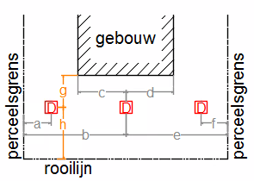
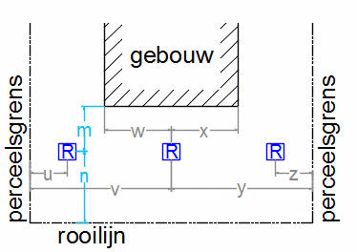

indien bouwlijn = rooilijn; vertikale afstand = van gevel tot HA-putje

afstand DWA/GEMputje |  |  |  | afstand RWAputje
 | afstand (m) | situatie (letter): |  |  | afstand (m) |  | situatie (letter):
horizontaal: |  |  |  | horizontaal:
vertikaal: |  |  |  | vertikaal:

GEM= ordernr= adres= eq= AB-HA-fiche
Huisaansluitingsfiche exploitatie foto's + schets
Foto's volgens vlariobestek 250 versie 4.1 bij te voegen - op aparte pagina (in PDF):

 | Twee duidelijke overzichtsfoto's per aansluiting
 | 1. boring of opening van aansluiting op hoofdriool
 | 2. na plaatsing fundering, buizen, hulpstukken en HA-putje, vanaf de aansluitopening richting putje
 | 3. verbinding tss HAputje en bestaande privé-riool
 | 4. zelfde als foto 2, maar met omhulling
 | 5. zelfde als foto 2, met aangevulde sleuf
Indien nodig voor weergave van de volledige opdracht worden per fase meerdere digitale foto's genomen.

Situatieschets in grondplan van de huisaansluiting DWA/GEM + RWA:
Aanduiding ligging tussen hoofdriolering en huisaansluitingsputje - elke streng en knikpunt met één langs- en één dwarsmaat aan te geven tov een vast punt.

